AREAS ALSC
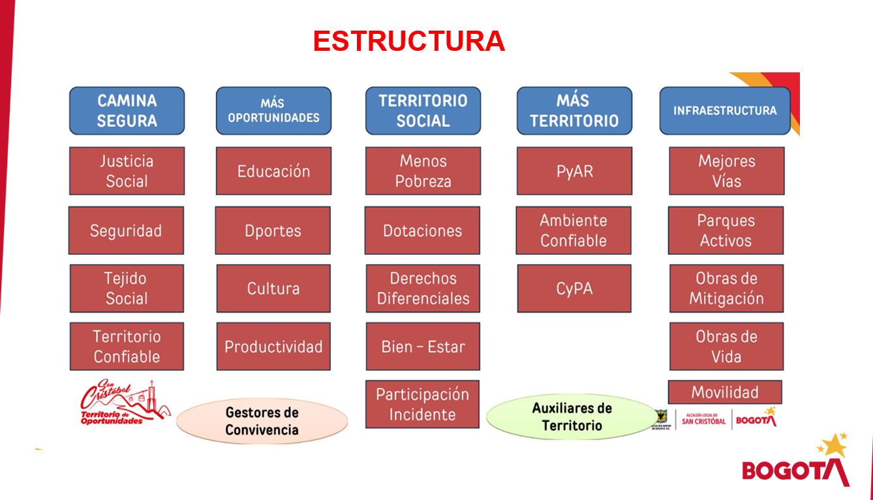
CAMINA SEGURA | MAS OPORTUNIDADES | TERRITORIO SOCIAL | MAS TERRITORIO | INFRAESTRUCTURA | ADMINISTRATIVA
Justica social y seguridad | Educación | Menos pobreza | Pyar - Riesgos | Mejores vías | CDI | IVC | Inspecciones
Tejido Social | Deportes | Dotaciones | Ambiente confiable | Parques activos | Contabilidad | Despachos comisorios
Territorio confiable | Cultura | Derechos diferenciales | Cypa | Obras de mitigación | Financiera | Almacén
 | productividad | Bien - Estar |  | Obras de vía | Piga | Prensa
 |  | Participación |  | Movilidad | SST | Despacho
 |  |  |  |  | Innovación | Planeación
 |  |  |  |  | Sistemas | Archivo
 |  |  |  |  |  | Mantenimiento
 |  |  |  |  |  | Presupuestos
 |  |  |  |  |  | CDI

